業務フロー(商品選択)
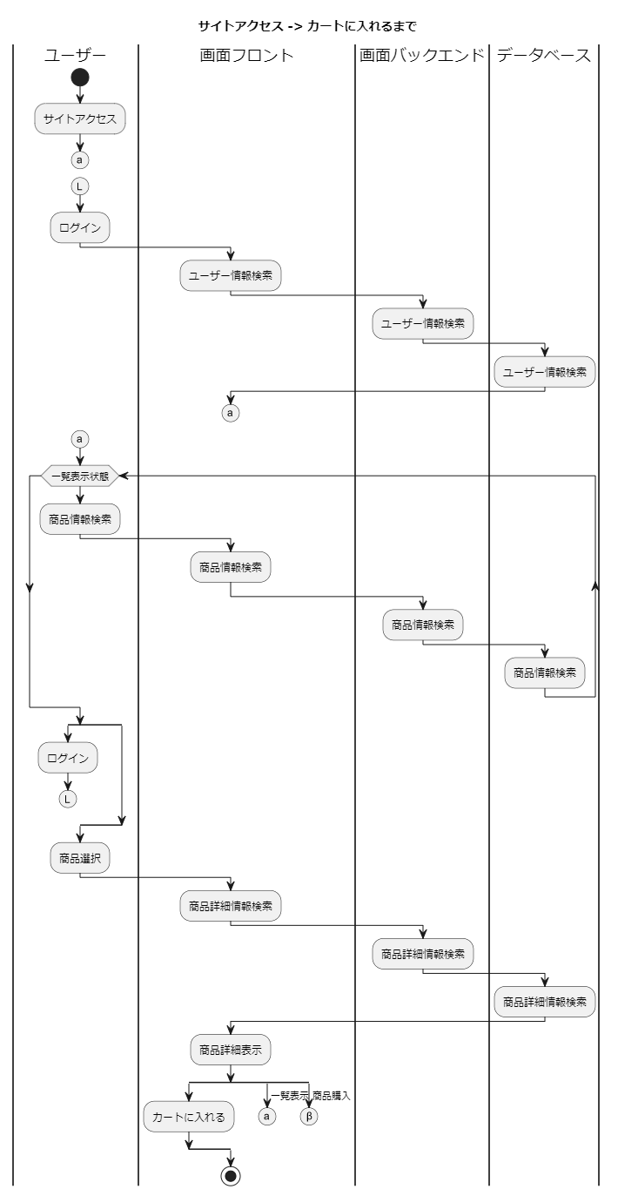
業務フロー
共通情報 | システム名 | 作成者 | ○○ ○○
 | 工程名 | 作成日付 | 20xx/xx/xx
 | ドキュメント名 | バージョン | v1.0
 |  | 更新者
 |  | 更新日付

業務フロー(カート処理)
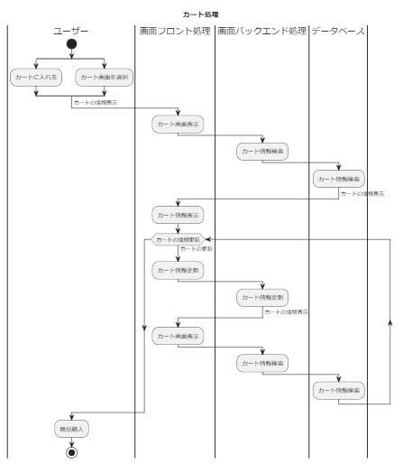
業務フロー
共通情報 | システム名 | 作成者 | ○○ ○○
 | 工程名 | 作成日付 | 20xx/xx/xx
 | ドキュメント名 | バージョン | v1.0
 |  | 更新者
 |  | 更新日付

業務フロー(商品選択) (3)
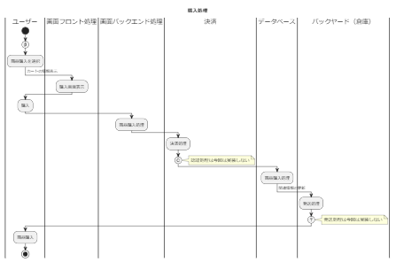
業務フロー
共通情報 | システム名 | 作成者 | ○○ ○○
 | 工程名 | 作成日付 | 20xx/xx/xx
 | ドキュメント名 | バージョン | v1.0
 |  | 更新者
 |  | 更新日付

